상품제안서
프랑코페라로 3단6010K고밀도완전자동우산+몬드리안세면타월 세트 | 상품코드: F13754

 |  |  |  |  |  | 02-412-0044 | www.easy1.co.kr
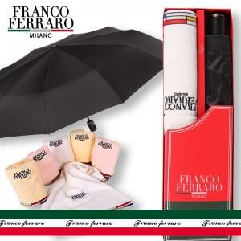

【상세/제작정보】 | *손잡이 인쇄 50개 미만 15,000원 *원단인쇄의 경우 100개 기준 400원씩 추가(실크인쇄) *우산 컬러전사 인쇄 별도문의 *타월 자수인쇄 별도문의

【인쇄/포장옵션】 | 실크 / 포장지포장

【공급단가】 | 수량 | 50~ | 300~ | 1,000~ | 2,000~
*VAT별도 | 단가 | 17,420원 | 16,770원 | 16,130원 | 15,480원

【상품 URL】 | https://easy1.co.kr:443/src/goods_detail.php?gdno=13754

